Panduan
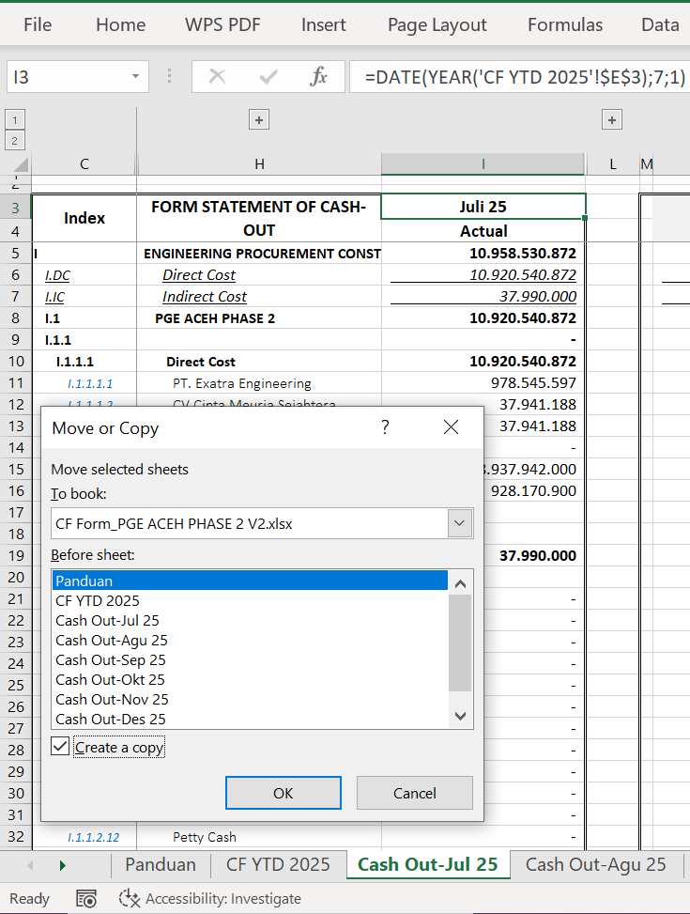
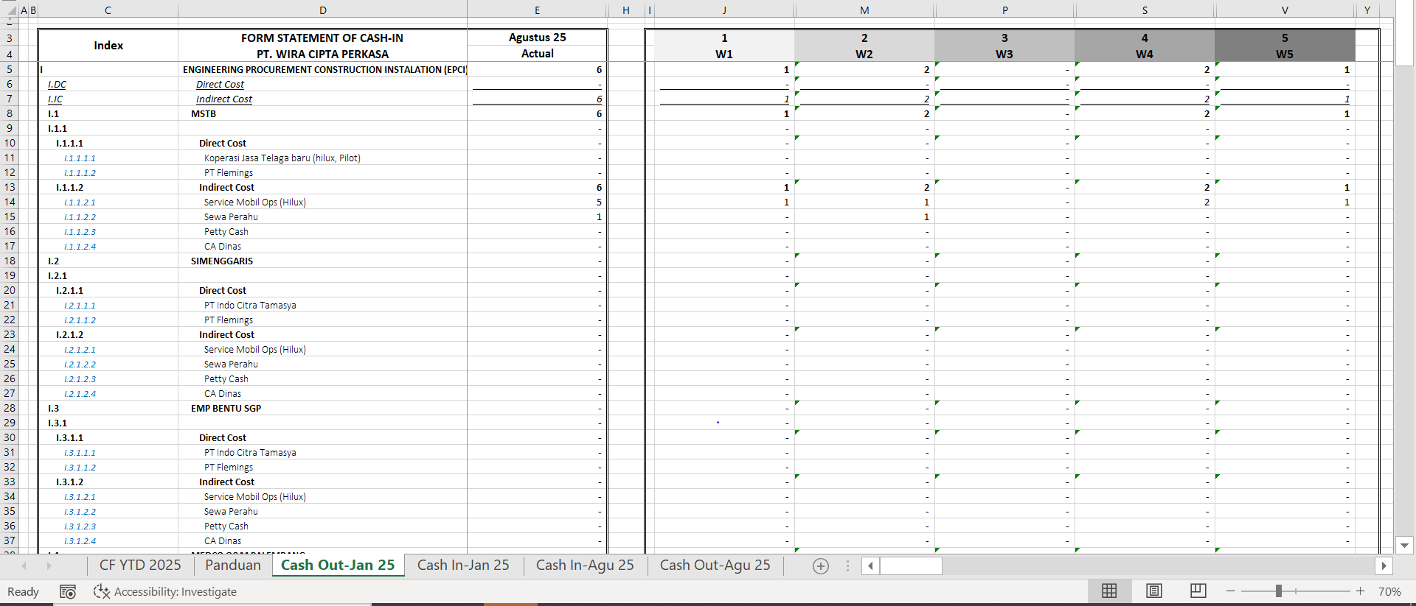
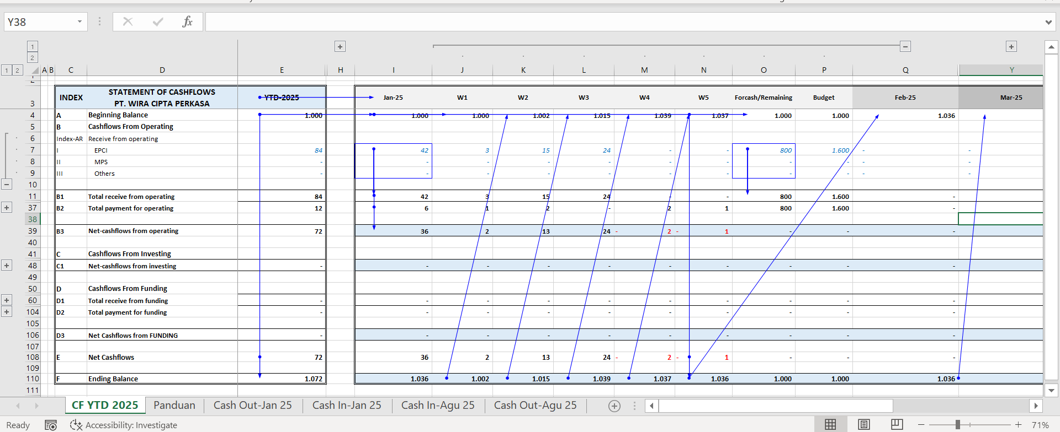
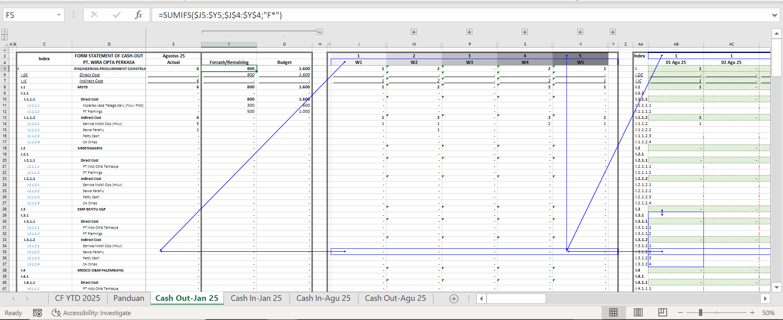
I

 | A. PANDUAN OPERASIONAL SHEET CF YTD

 |  |  |  | 🧾 Panduan Struktur dan Penggunaan Workbook Cashflow (CF)
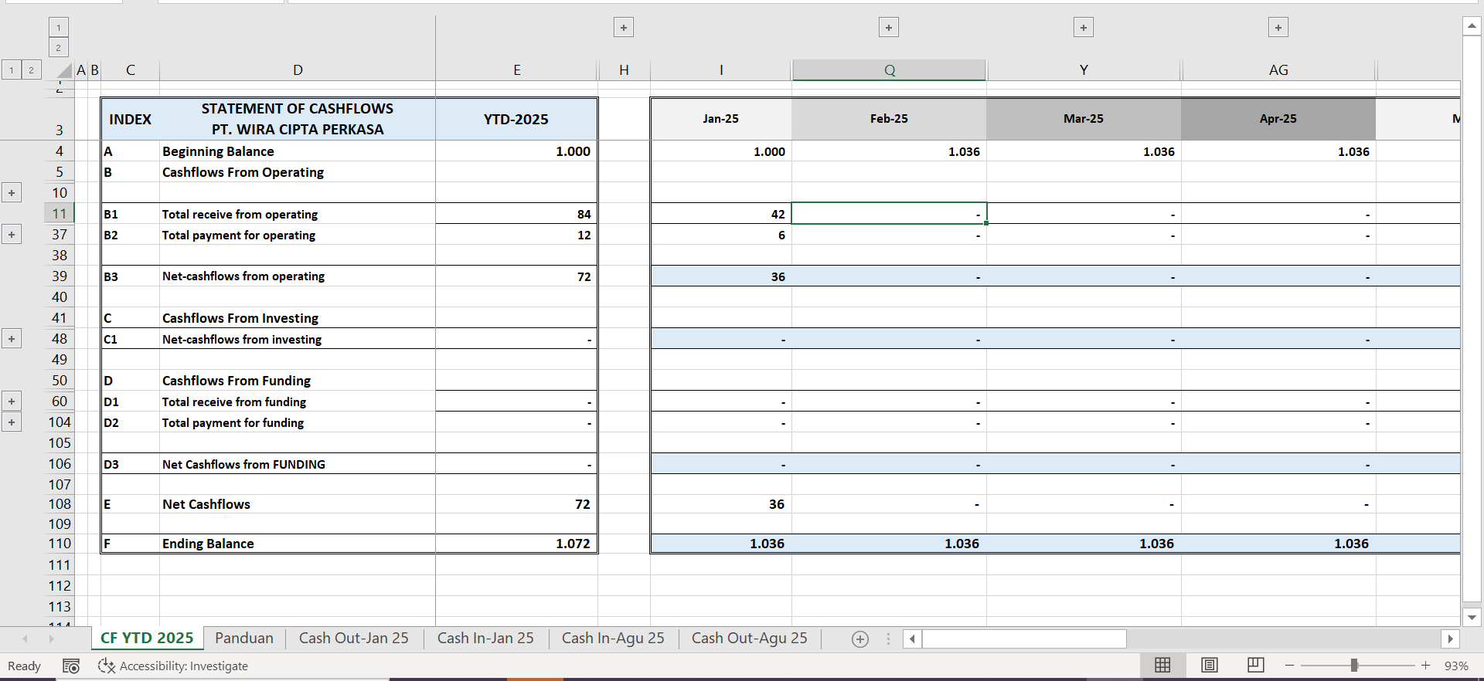
 |  |  |  | Workbook ini terdiri dari tiga jenis sheet utama, yaitu:

 |  |  |  | 1. CF YTD (Year-to-Date) – berfungsi sebagai ringkasan agregat tahunan.

 |  |  |  | 2. Cash In (Bulanan) – berisi data penerimaan kas setiap bulan.

 |  |  |  | 3. Cash Out (Bulanan) – berisi data pengeluaran kas setiap bulan.

 |  |  |  | Sheet CF YTD menjadi pusat perhitungan dan menampilkan hasil agregasi otomatis dari seluruh data bulanan. Struktur utamanya terbagi ke dalam empat bagian (box berwarna) yang memiliki fungsi berbeda, yaitu: Box Ungu (Index), Box Hijau (Nilai Awal dan Tahun), Box Merah (Agregasi Bulanan), dan Box Biru (Kolom Tambahan).

 |  |  |  | 🟪 Box Ungu – Index Utama

 |  |  |  | Bagian ini berfungsi sebagai identitas atau penanda utama (index) yang digunakan untuk menghubungkan data antar sheet.
 |  |  |  | Setiap nilai dalam kolom index akan digunakan oleh formula di sheet CF YTD untuk melakukan agregasi otomatis terhadap data dengan index yang sama di sheet Cash In dan Cash Out bulanan.

 |  |  |  | Ketentuan penggunaan:

 |  |  |  | Nilai pada kolom index dapat diubah atau disesuaikan sesuai kebutuhan, misalnya menambah akun, proyek, atau kategori biaya baru.

 |  |  |  | Penulisan index harus konsisten dengan index yang digunakan di sheet Cash In dan Cash Out agar proses agregasi berjalan dengan benar.

 |  |  |  | Hindari duplikasi nama index yang tidak diperlukan karena dapat menyebabkan hasil agregat terhitung ganda.

 |  |  |  | Jika menambah akun baru, lakukan dengan menyalin seluruh baris (Copy entire row) agar seluruh formula dan referensi tetap berfungsi.

 |  |  |  | 🟩 Box Hijau – Cell Nilai Awal dan Tahun

 |  |  |  | Bagian ini berisi cell pengaturan utama yang menentukan tahun laporan serta saldo awal (opening balance) untuk seluruh perhitungan cashflow.
 |  |  |  | Nilai yang dimasukkan di sini akan terdistribusi otomatis ke setiap sheet bulanan, dan menjadi dasar perhitungan awal saldo kas.

 |  |  |  | Ketentuan penggunaan:

 |  |  |  | Nilai tahun dan saldo awal boleh diubah kapan pun sesuai kebutuhan atau periode pelaporan.

 |  |  |  | Format tahun sebaiknya menggunakan format numerik (contoh: 2025) agar referensi antar sheet terbaca dengan benar.

 |  |  |  | Setiap perubahan di cell ini akan secara otomatis memperbarui nilai awal di seluruh sheet Cash In dan Cash Out.

 |  |  |  | Disarankan untuk tidak menghapus atau menimpa formula di area terhubung dengan cell ini agar link antar sheet tidak rusak.

 |  |  |  | 🟥 Box Merah – Kolom Agregasi Bulanan

 |  |  |  | Kolom ini menampilkan hasil agregasi otomatis dari nilai-nilai pada sheet Cash In dan Cash Out berdasarkan index ungu.
 |  |  |  | Setiap kolom bulan berisi formula yang menjumlahkan total penerimaan dan pengeluaran dari seluruh transaksi bulanan.

 |  |  |  | Ketentuan penggunaan:

 |  |  |  | Seluruh cell pada kolom bulan berisi formula otomatis, sehingga tidak disarankan melakukan perubahan manual untuk menghindari error atau rusaknya referensi data.

 |  |  |  | Jika perlu menambah akun, copy seluruh baris (bukan cell individu) dari baris lain yang sudah berfungsi normal.

 |  |  |  | Hindari memodifikasi isi formula atau memotong baris agar tidak memutus hubungan antar sheet.

 |  |  |  | Untuk memastikan keamanan data, lakukan backup file sebelum menambah atau menghapus akun baru.

 |  |  |  | 🟦 Box Biru – Kolom Tambahan (Opsional/Fleksibel)

 |  |  |  | Bagian ini bersifat opsional dan fleksibel. Dapat digunakan untuk menambahkan kolom analisis tambahan seperti:

 |  |  |  | Perhitungan mingguan (weekly progress)

 |  |  |  | Forecasting dan remaining budget

 |  |  |  | Perbandingan dengan budget (budget vs actual)

 |  |  |  | Indikator performa atau catatan tambahan

 | 1 |  | 2

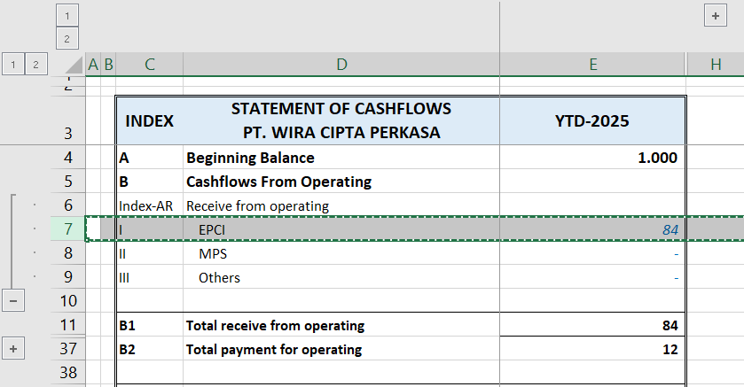
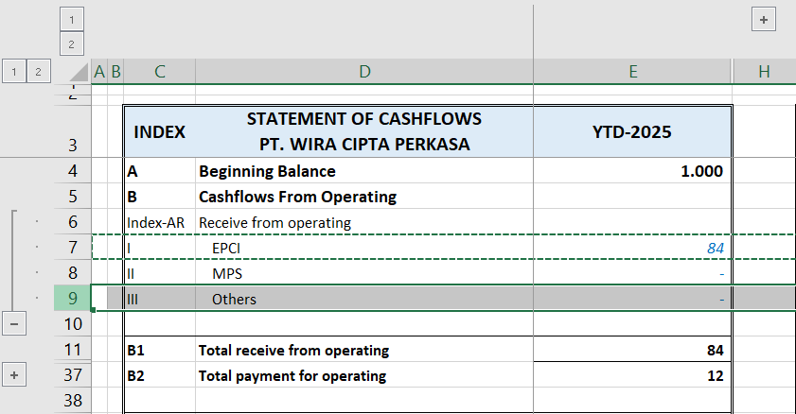
 |  |  |  | ➕ Panduan Menambah Akun Baru di CF YTD

 |  |  |  | Untuk memperbanyak jumlah akun atau index yang ingin dihitung, ikuti langkah berikut agar formula tetap berfungsi otomatis:

 |  |  |  | 1. Pilih satu baris penuh tepat di bawah akun terakhir yang ingin ditambah.

 |  |  |  | Tekan Shift + Space untuk menyeleksi seluruh baris.

 |  |  |  | 2. Tekan Ctrl + C untuk menyalin baris tersebut.

 |  |  |  | 3. Tekan Ctrl + Shift + + atau klik kanan → Insert Copied Cells → pilih Insert row below.
 |  |  |  | ⚠️ Tekan hanya satu kali, bukan dua kali, agar susunan baris tidak bergeser.

 |  |  |  | 4. Jika ingin menambah lebih dari satu baris sekaligus, blok beberapa baris sebelum menekan kombinasi tersebut.

 |  |  |  | 5. Setelah baris baru muncul, ubah nilai pada kolom index (box ungu) sesuai akun yang baru ditambahkan.

 |  |  |  | 6. Pastikan index baru juga tersedia di sheet Cash In dan Cash Out agar hasil agregasinya muncul di kolom bulan.
 | 3 |  | 4
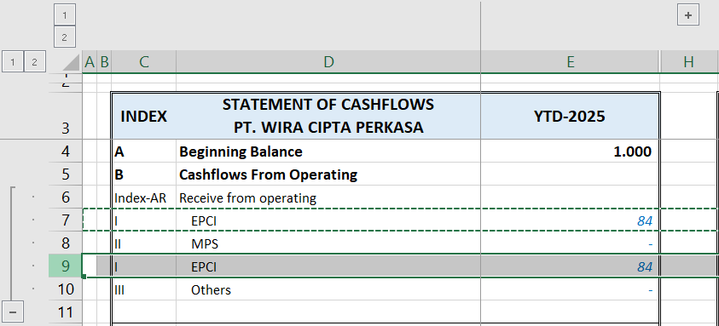
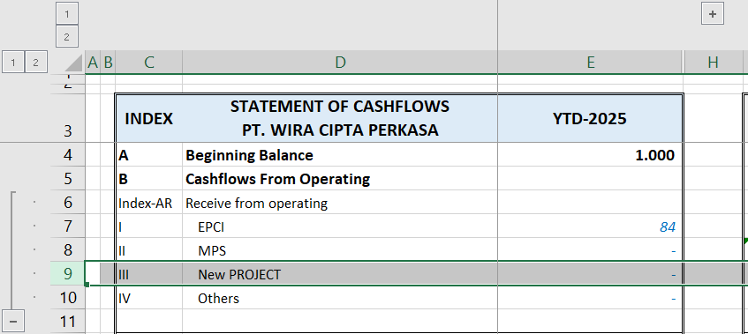

 |  |  |  | 💡 Tips Pemakaian Aman

 |  |  |  | Gunakan copy row daripada copy cell untuk menambah akun agar formula tetap utuh.

 |  |  |  | Hindari menghapus baris langsung di area formula. Jika perlu, kosongkan nilai tanpa menghapus baris.

 |  | B. PANDUAN OPERASIONAL SHEET CASH OUT-(MONTLY)

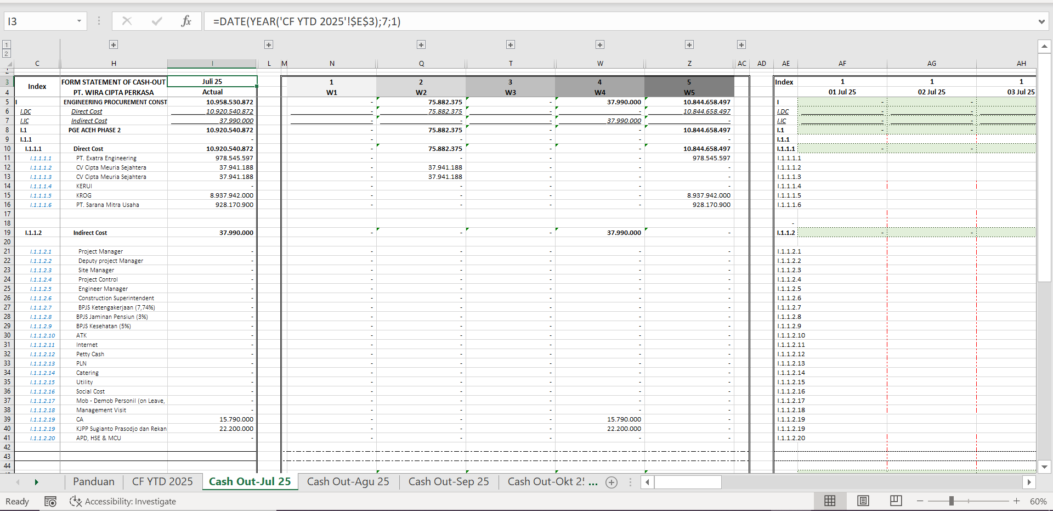
 |  |  |  | 🧾 Panduan Struktur dan Penggunaan Sheet Cash Out (Bulanan)

 |  |  |  | Sheet Cash Out digunakan untuk mencatat dan mengelompokkan seluruh pengeluaran kas (cash outflow) berdasarkan kategori atau akun tertentu.
 |  |  |  | Setiap data pada sheet ini akan secara otomatis terhubung ke sheet CF YTD, sehingga hasil agregasinya dapat muncul di kolom bulanan pada laporan utama.

 |  |  |  | Struktur pada sheet ini dibagi menjadi tiga bagian utama sesuai warna:
 |  |  |  | Box Ungu (Index), Box Merah (Agregasi Nilai), dan Box Biru (Kolom Tambahan).

 |  |  |  | 🟪 Box Ungu – Index Cash Out

 |  |  |  | Bagian ini berfungsi sebagai identitas utama (index) untuk setiap jenis pengeluaran.
 |  |  |  | Setiap nilai index di sini akan digunakan oleh formula di sheet CF YTD untuk menarik dan mengagregasikan nilai total pengeluaran sesuai periode bulanan.

 |  |  |  | Fungsi utama:

 |  |  |  | Menjadi penghubung antar sheet antara Cash Out bulanan dan CF YTD.

 |  |  |  | Menentukan akun mana saja yang ingin ditampilkan di laporan utama (CF YTD).

 |  |  |  | Jika index pada sheet Cash Out sama dengan index pada CF YTD, maka sistem akan otomatis melakukan perhitungan agregat.

 |  |  |  | Ketentuan penggunaan:

 |  |  |  | Index diisi secara manual, menggunakan nama atau kode akun yang identik dengan kolom index di CF YTD.

 |  |  |  | Jika ingin menambah akun baru, cukup tambahkan baris baru dan isi kolom index dengan nama yang sama seperti di CF YTD.

 |  |  |  | Pengguna dapat memilih index tertentu yang akan ditampilkan di CF YTD; index yang tidak memiliki pasangan di CF YTD tidak akan ditampilkan.

 |  |  |  | Hindari pengubahan struktur kolom atau pemindahan urutan index tanpa menyesuaikan formula di CF YTD.

 |  |  |  | 🟥 Box Merah – Kolom Nilai Pengeluaran (Agregasi Otomatis)

 |  |  |  | Kolom ini berisi formula otomatis yang menghitung total nilai pengeluaran untuk setiap akun berdasarkan data pada Box Hijau (Input Nilai Detail).
 |  |  |  | Fungsinya adalah untuk melakukan agregasi data bulanan agar hasil totalnya dapat dikirim secara otomatis ke sheet CF YTD.

 |  |  |  | Fungsi dan ketentuan:

 |  |  |  | Setiap kolom merah berisi formula agregasi (misalnya =SUMIF() atau =SUMIFS()) yang mengambil nilai dari Box Hijau berdasarkan index yang sama.

 |  |  |  | Pengguna tidak disarankan melakukan perubahan manual pada cell di kolom merah, karena dapat merusak hubungan antar sheet.

 |  |  |  | Untuk menambah akun baru, salin seluruh baris aktif agar formula tetap berfungsi dengan benar.

 |  |  |  | Pastikan format nilai di Box Hijau berupa angka numerik agar rumus agregasi tidak menghasilkan error.

 |  |  |  | Kolom merah secara otomatis akan menjumlahkan total pengeluaran per akun dan menampilkannya di CF YTD sesuai periode bulan yang sama.

 |  |  |  | 🟩 Box Hijau – Input Nilai Pengeluaran Detail

 |  |  |  | Bagian ini merupakan area input utama tempat pengguna memasukkan rincian nominal pengeluaran.
 |  |  |  | Nilai yang diisi di sini akan secara otomatis diolah oleh formula di Box Merah untuk menghasilkan total per akun.

 |  |  |  | Fungsi dan ketentuan:

 |  |  |  | Pengguna mengisi nilai aktual pengeluaran pada kolom sesuai tanggal, akun, atau kategori transaksi.

 |  |  |  | Dapat mencakup rincian seperti tanggal transaksi, nama vendor, deskripsi biaya, dan jumlah pengeluaran.

 |  |  |  | Tidak memerlukan rumus tambahan; nilai murni diinput manual.

 |  |  |  | Nilai pada cell ini akan secara otomatis tersambung ke Box Merah, lalu ke CF YTD.

 |  |  |  | 🟦 Box Biru – Kolom Tambahan (Opsional dan Fleksibel)

 |  |  |  | Bagian ini bersifat opsional dan dapat digunakan untuk menambahkan informasi tambahan yang tidak masuk ke perhitungan utama.
 |  |  |  | Fungsi utamanya untuk membantu analisis, perencanaan, dan pelacakan data pengeluaran secara lebih rinci.

 |  |  |  | Contoh penggunaannya:

 |  |  |  | Catatan mingguan (Weekly Tracking)

 |  |  |  | Forecast / Remaining Budget

 |  |  |  | Rencana pengeluaran mendatang (Budget Plan)

 |  |  |  | Keterangan tambahan seperti PIC, nomor invoice, atau catatan pembelian

 |  |  |  | ➕ Panduan Menambah Akun Baru di Sheet Cash Out

 |  |  |  | 1. Pilih seluruh baris tepat di bawah akun terakhir yang ingin ditambah.

 |  |  |  | Tekan Shift + Space untuk menyeleksi baris penuh.

 |  |  |  | 2. Tekan Ctrl + C untuk menyalin baris tersebut.

 |  |  |  | 3. Tekan Ctrl + Shift + + untuk menambahkan baris baru di bawahnya (tekan satu kali saja).

 |  |  |  | 4. Ganti nilai pada kolom index (box ungu) dengan nama akun baru yang ingin ditampilkan di CF YTD.

 |  |  |  | 5. Isi nilai pengeluaran pada Box Hijau, dan sistem akan otomatis melakukan agregasi di Box Merah serta memperbarui total di CF YTD.

 |  |  |  | 💡 Tips Penggunaan Aman

 |  |  |  | Gunakan copy row, bukan copy cell, agar formula agregasi tetap utuh.

 |  |  |  | Hindari menghapus baris yang sudah berisi formula di Box Merah.

 |  |  |  | Pastikan semua index di Cash Out juga ada di CF YTD untuk menghindari data hilang saat agregasi.

 |  |  |  | Lakukan backup file sebelum melakukan perubahan besar pada struktur sheet.

